Sheet1
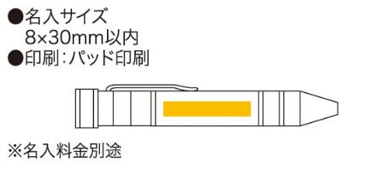
提 案 書

金色・銀色の工具ペン |  | 参考上代 | ¥380 | 販売価格
 |  | （税別） |  | （税別）
【JAN】 | 4562121886179
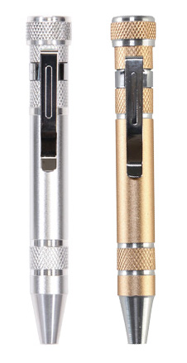 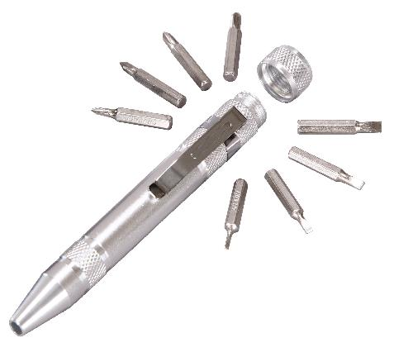 |  |  | 【商品番号】 6147GD/6147SL 【本体サイズ】 φ15×110mm・36ｇ 【パッケージサイズ】 32×112×18㎜・43ｇ 【個装形態】 化粧箱入 【色・柄】 ゴールド・シルバー（色指定可） 【材質】 アルミ・スチール・マグネット 【入数】 120 【セット内容】 本体・プラスドライバー4本・マイナスドライバー4本 【商品説明】 ペンのようにペン立てやポケットに入れて携帯に便利な工具セット 【生産国】 中国

